图片索引
题号 | 章 | 题目提示 | 图片路径 | 图片预览
9 | 1 | 达西定律 | /media/image1.jpeg | 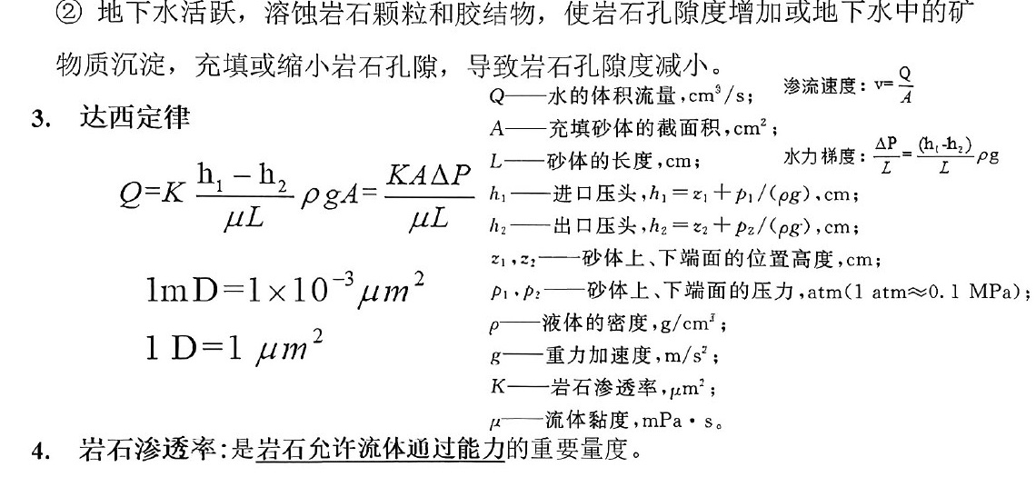
18 | 1 | 地层油溶解气油比随压力变化的关系 | /media/image2.jpeg | 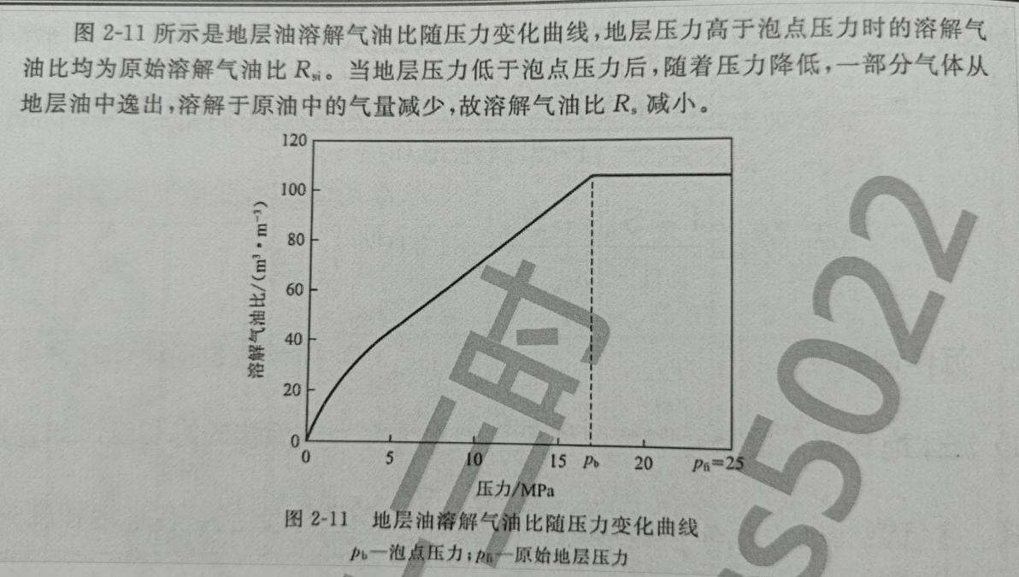
21 | 1 | 地下原油体积受溶解气、热膨胀和压缩性3个因素影响 | /media/image3.png | 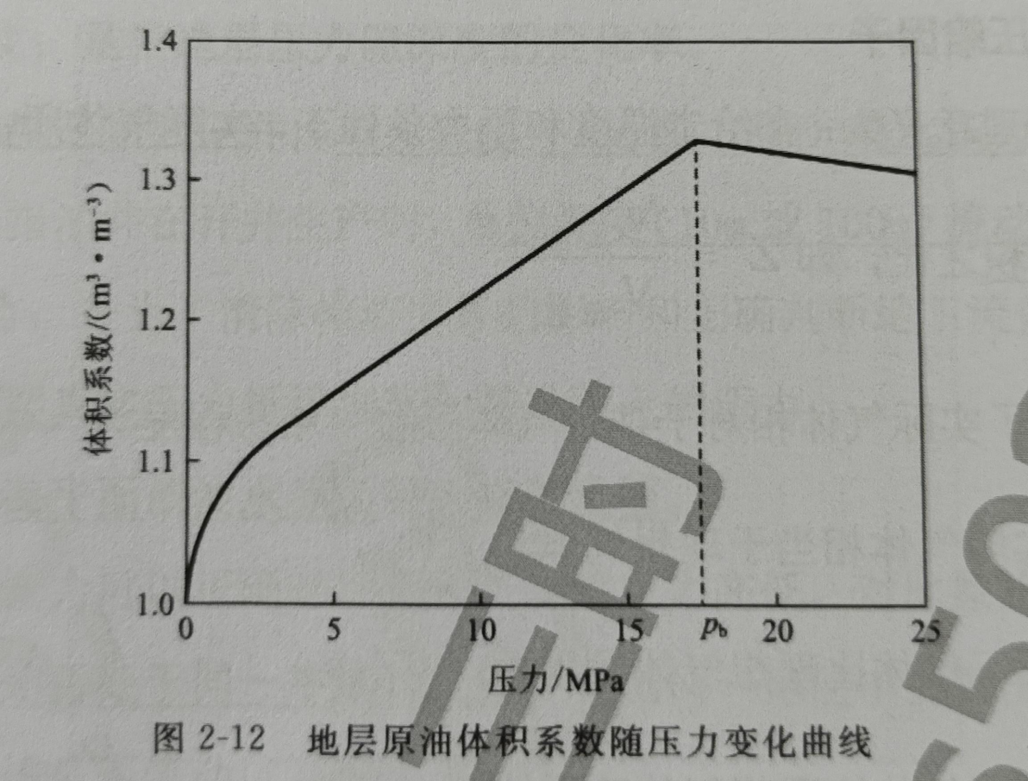
24 | 1 | 压力和溶解气的影响 | /media/image4.jpeg | 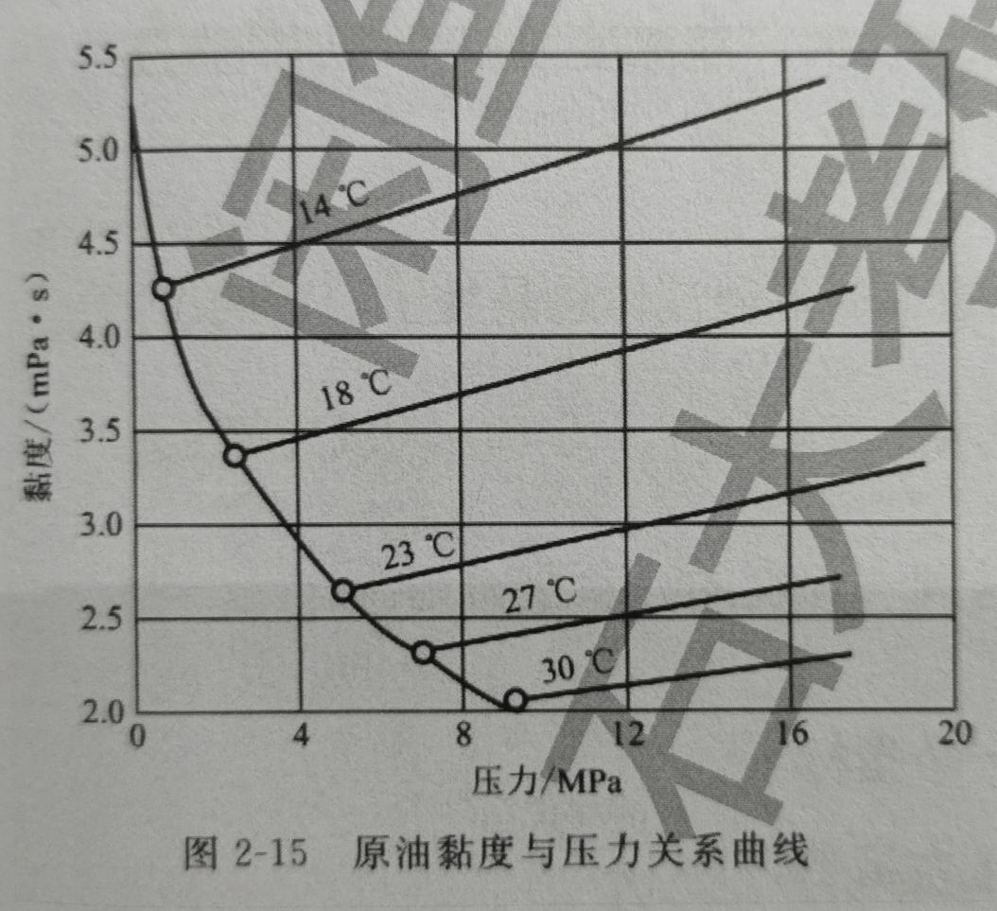
35 | 1 | 压力分布 | /media/image5.jpeg | 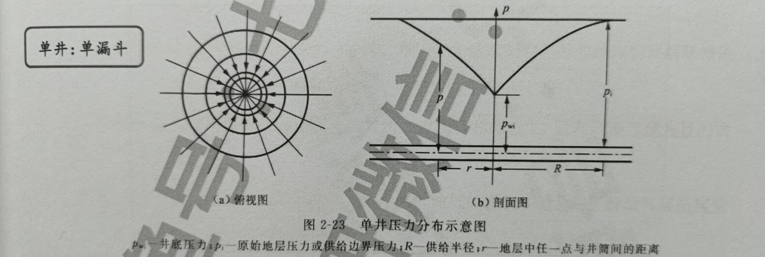
36 | 1 | 地温梯度：是指深度每增加100m时地层升高的温度。 | /media/image6.jpeg
37 | 1 | 油水相对渗透率曲线特征 | /media/image7.jpeg | 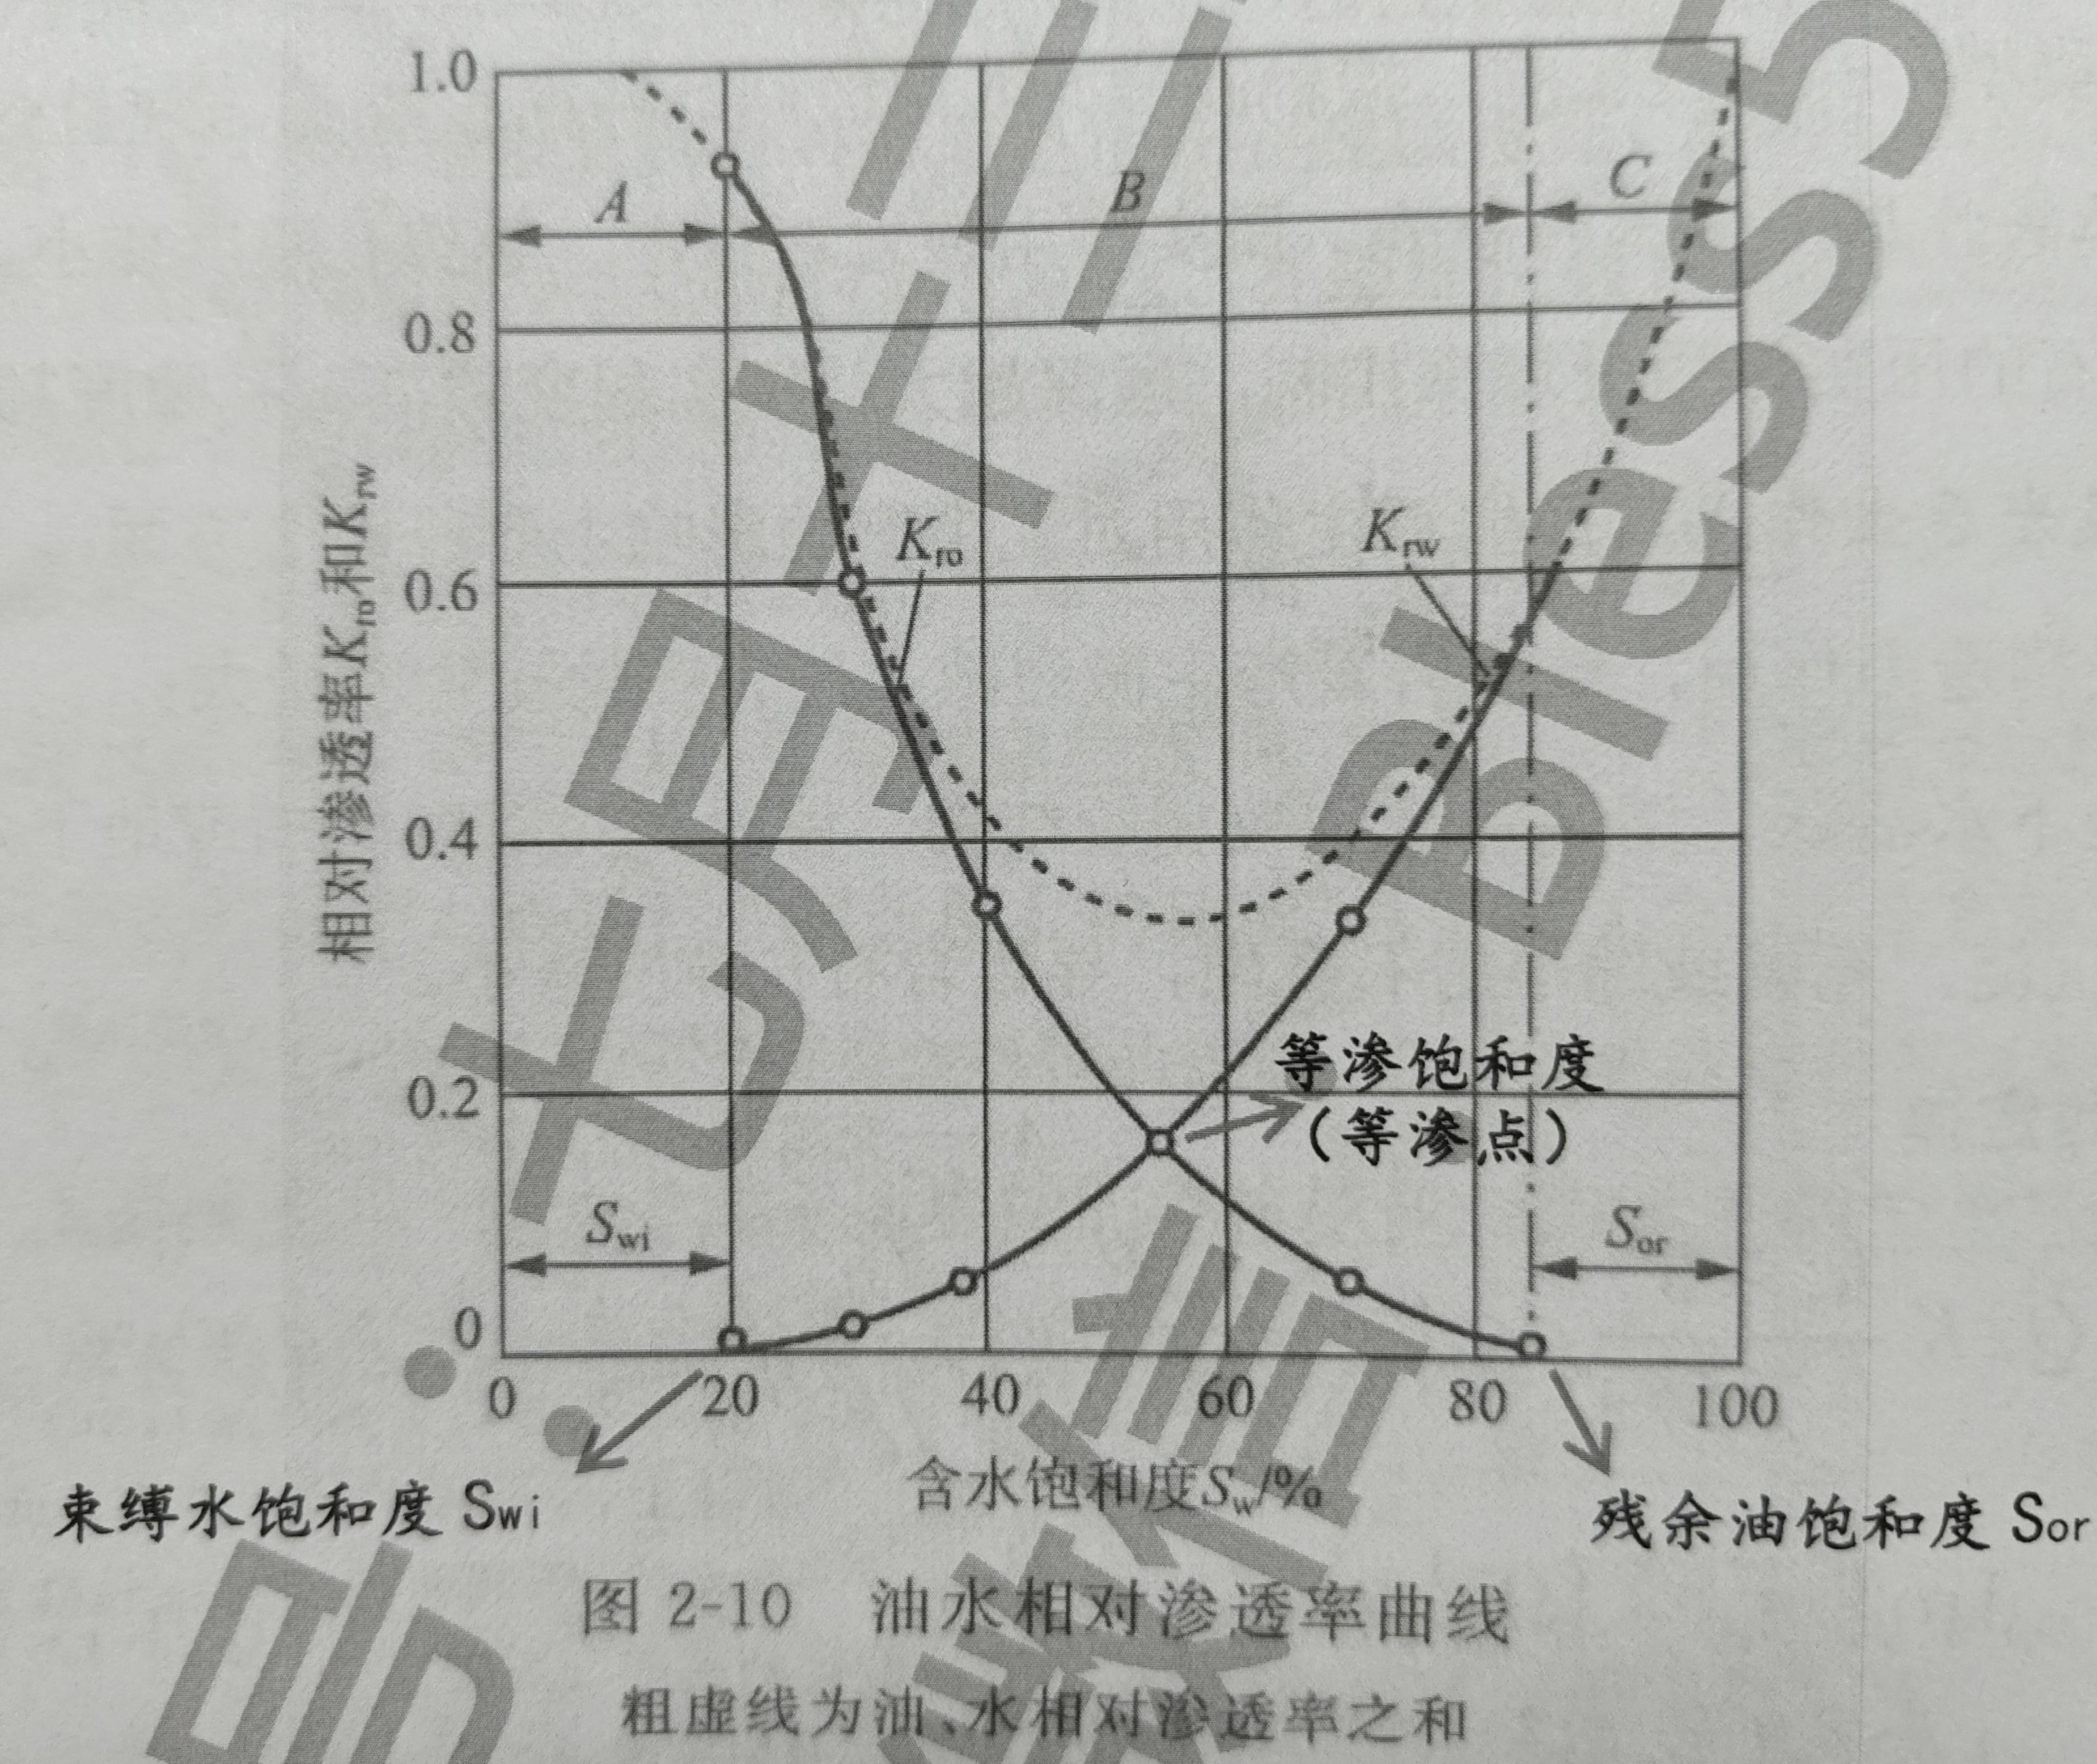
68 | 2 | 流速梯度随剪切应力增加而发生变化： | /media/image8.jpeg | 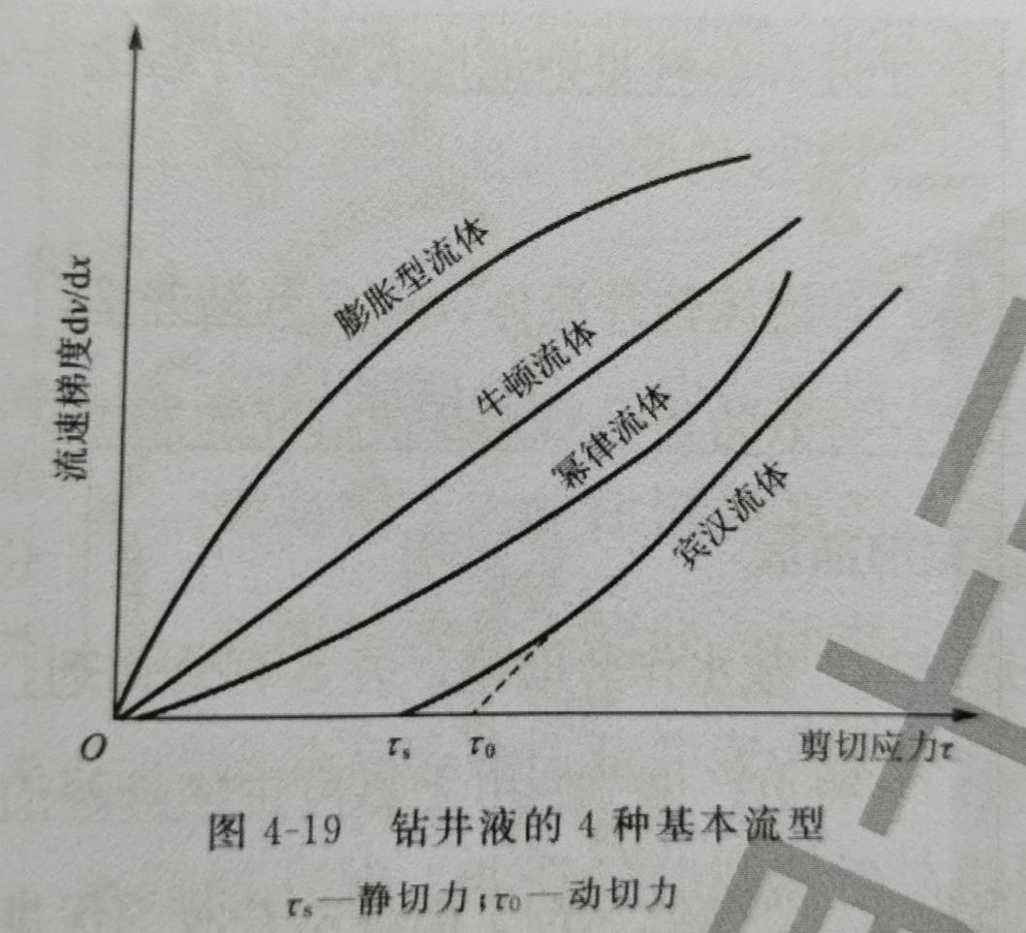
125 | 2 | 套管柱受力分析 | /media/image9.jpeg | 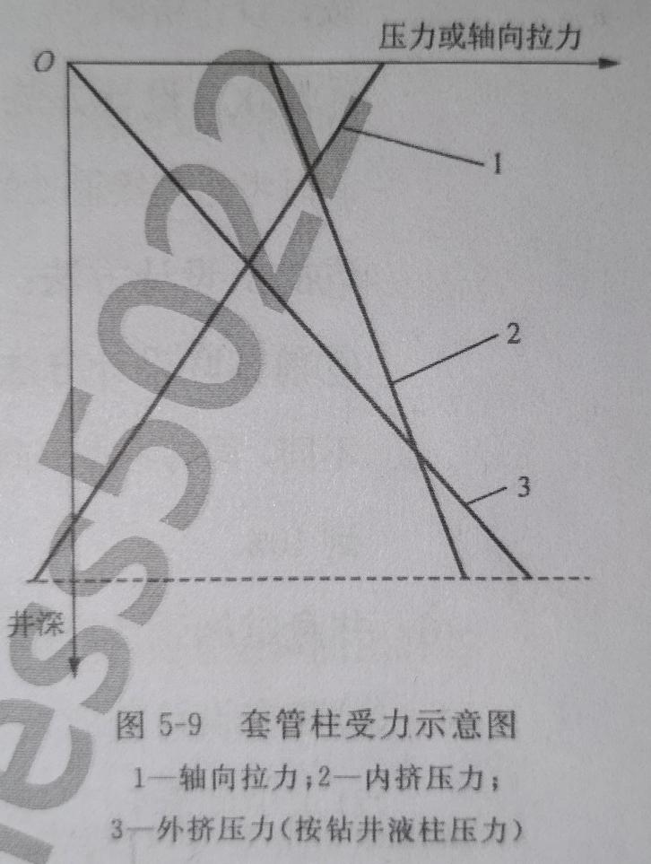
251 | 5 | 弹性驱动： | /media/image10.jpeg | 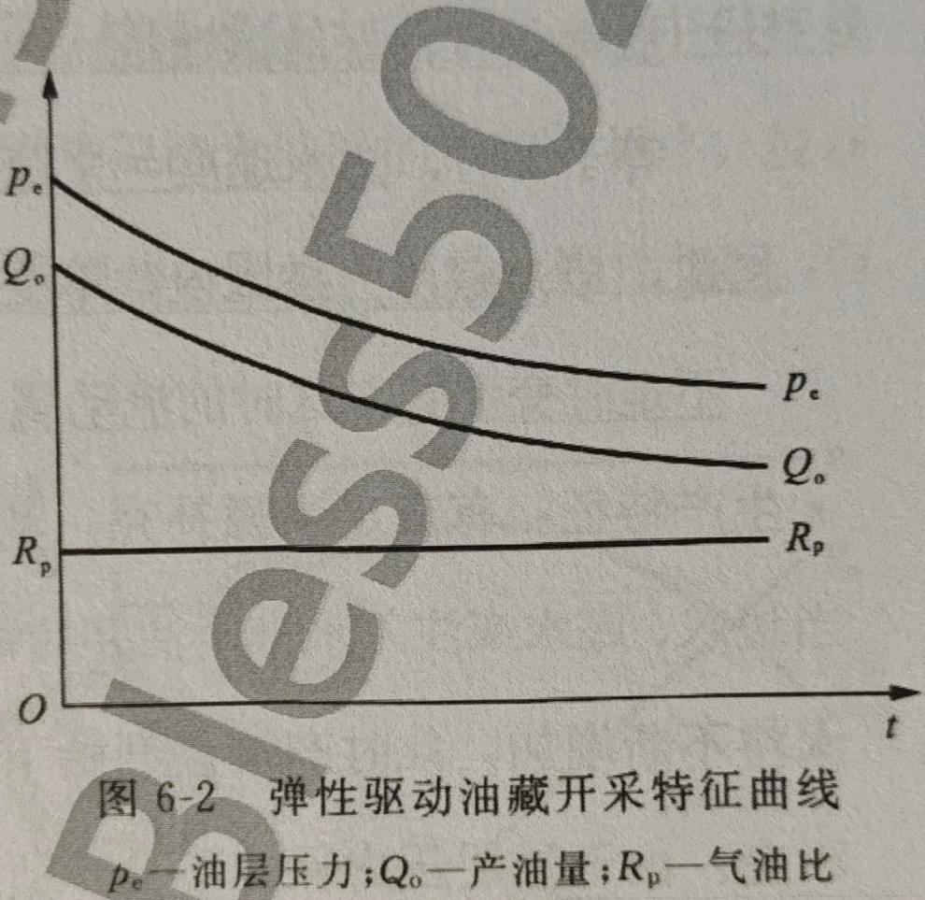
252 | 5 | 溶解气驱动： | /media/image11.jpeg | 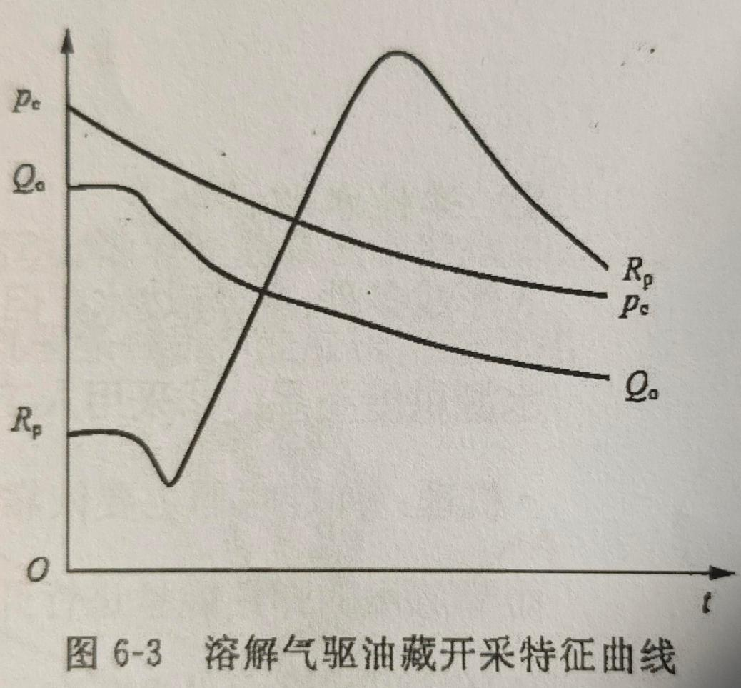
254 | 5 | 刚性水驱： | /media/image12.jpeg | 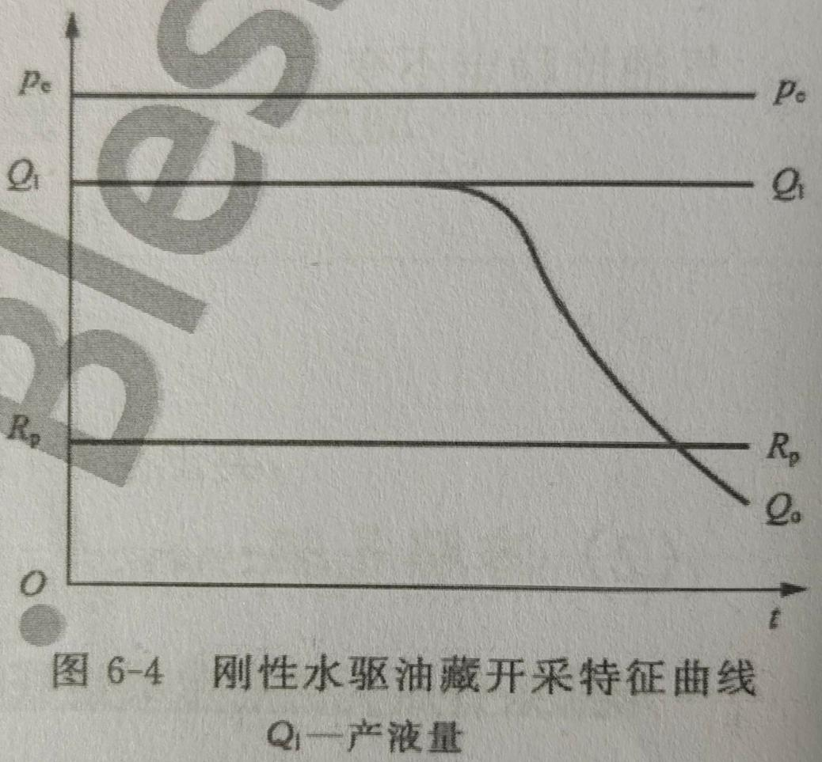
255 | 5 | 弹性水驱： | /media/image13.jpeg | 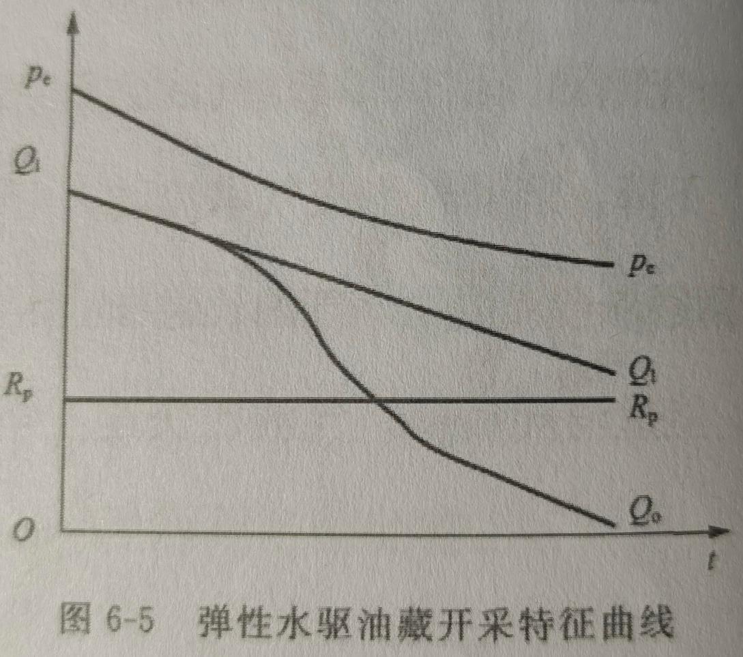
257 | 5 | 刚性气驱 | /media/image14.jpeg | 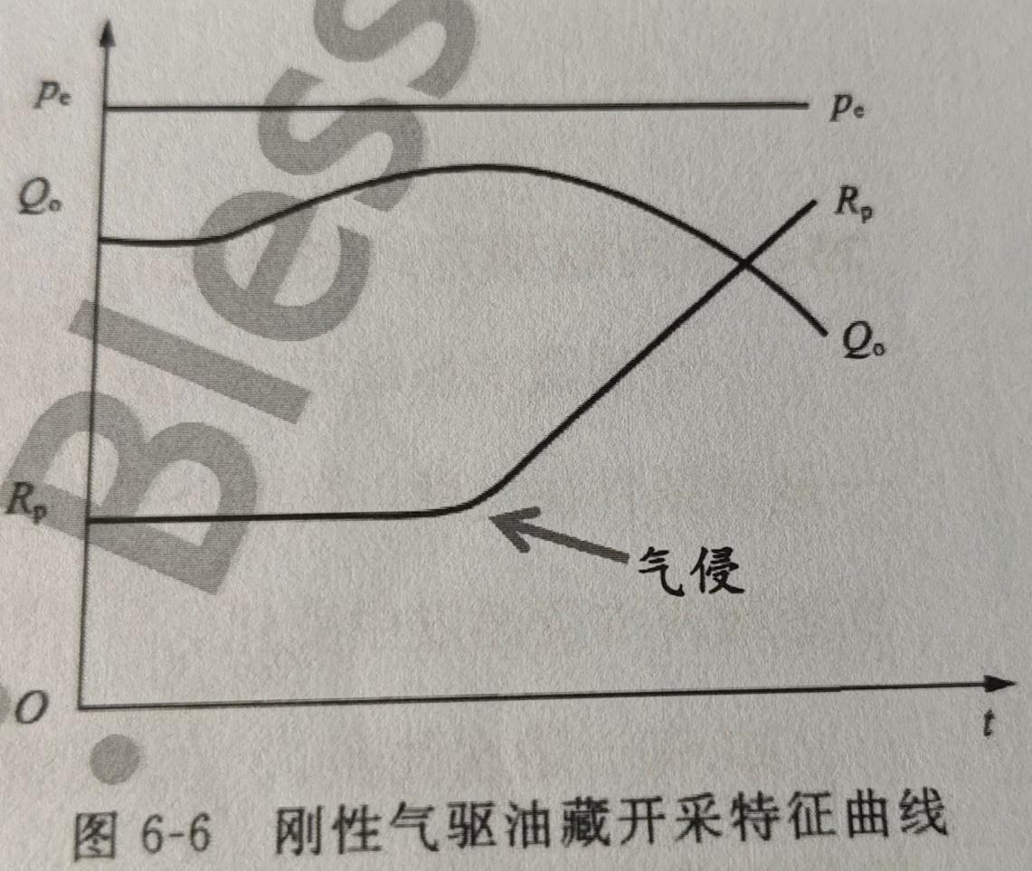
258 | 5 | 弹性气驱 | /media/image15.jpeg | 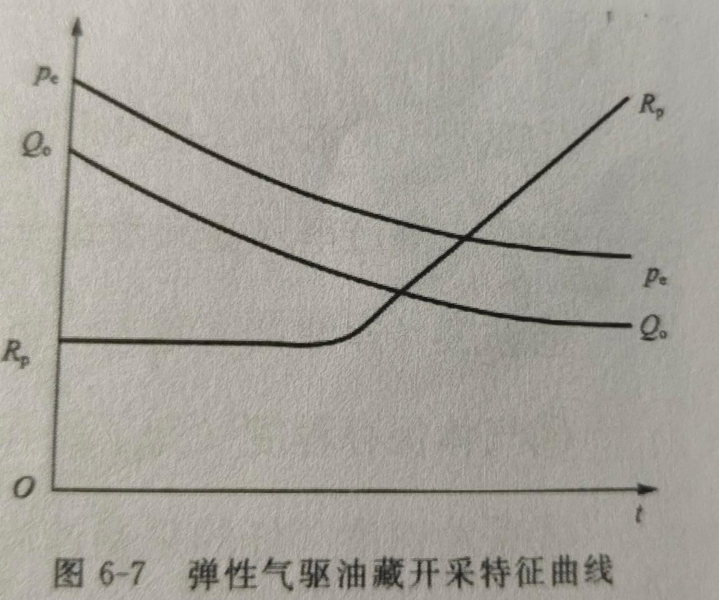
259 | 5 | 重力驱动： | /media/image16.jpeg | 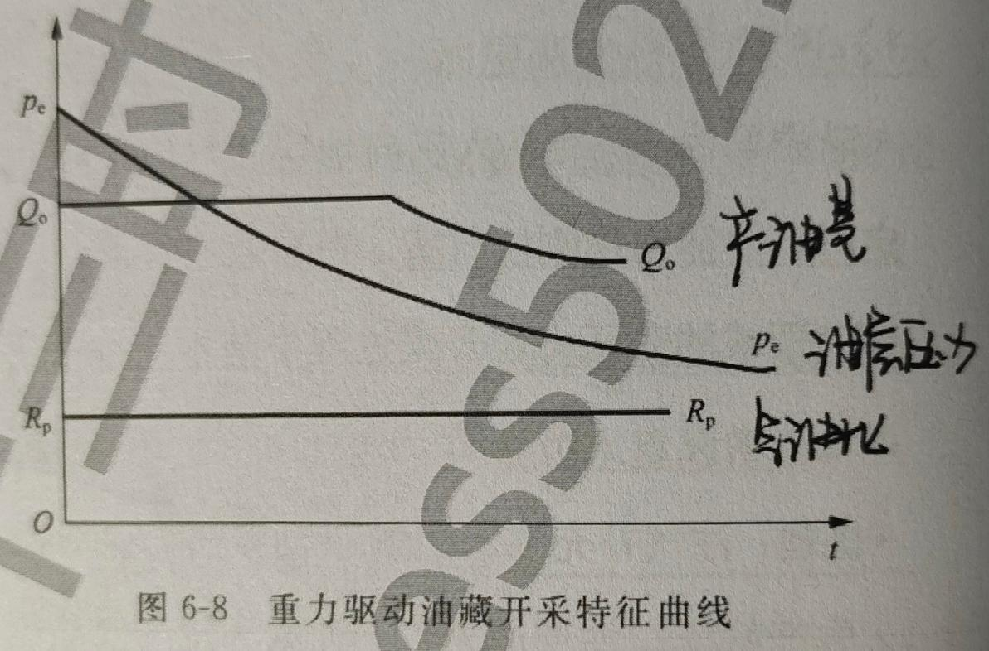
264 | 5 | 渗流形式3种（平面单向流、平面径向流、球形径向流） | /media/image17.jpeg | 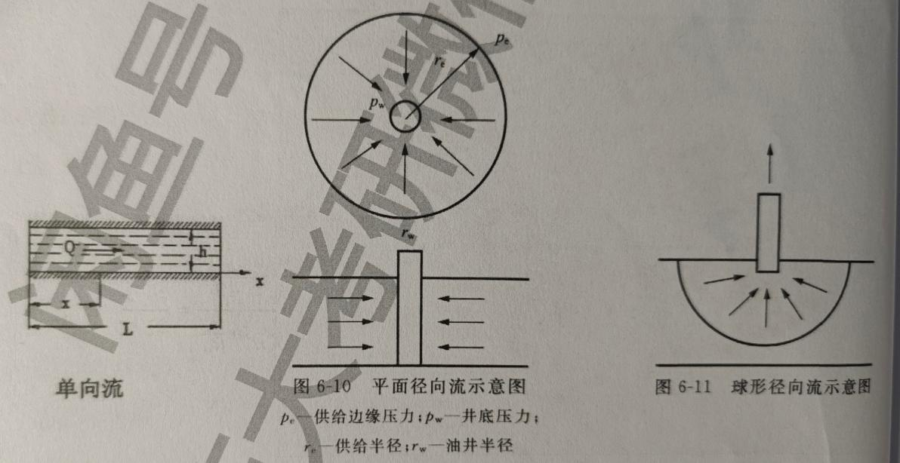
270 | 5 | 三种流动状态与地层边界的关系 | /media/image18.jpeg | 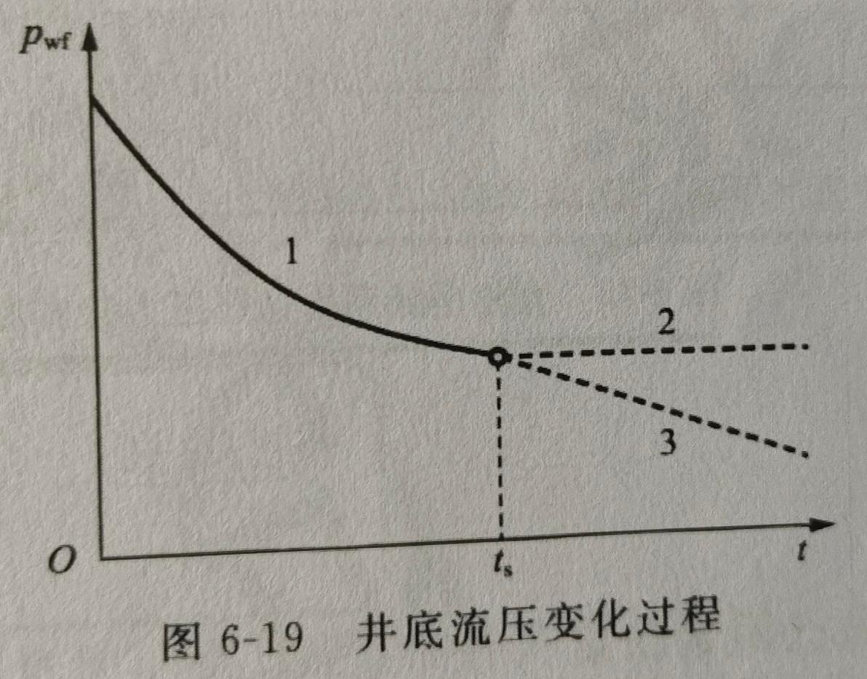
271 | 5 | 平面径向刚性稳定渗流压力分布 | /media/image19.jpeg | 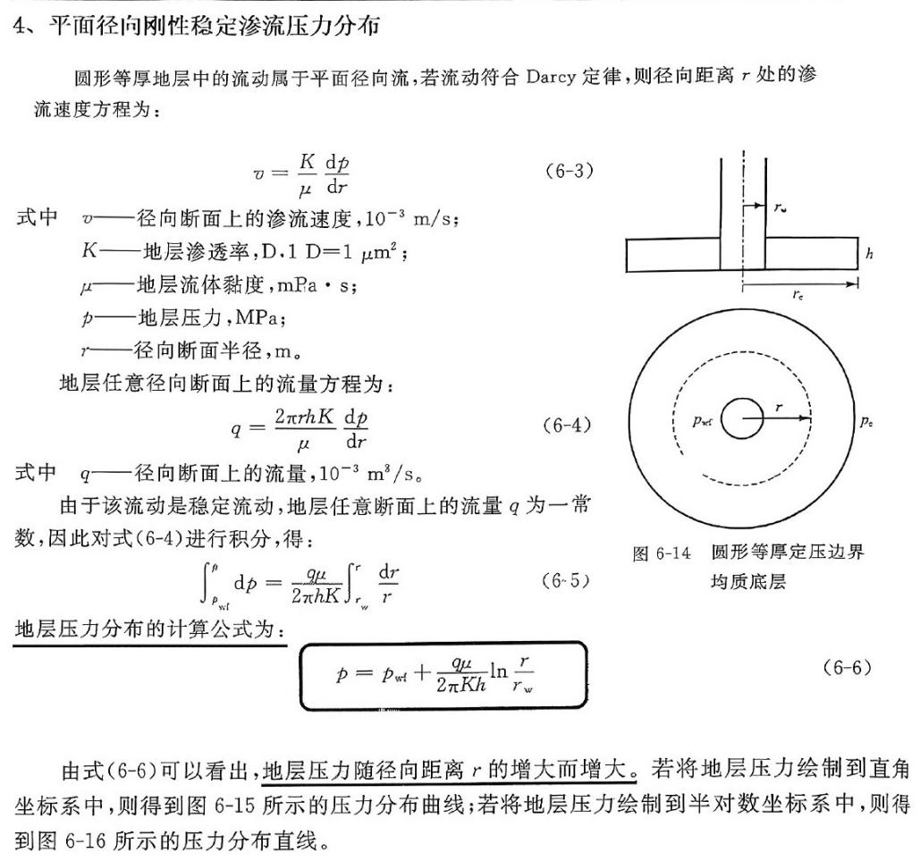
271 | 5 | 平面径向刚性稳定渗流压力分布 | /media/image20.jpeg | 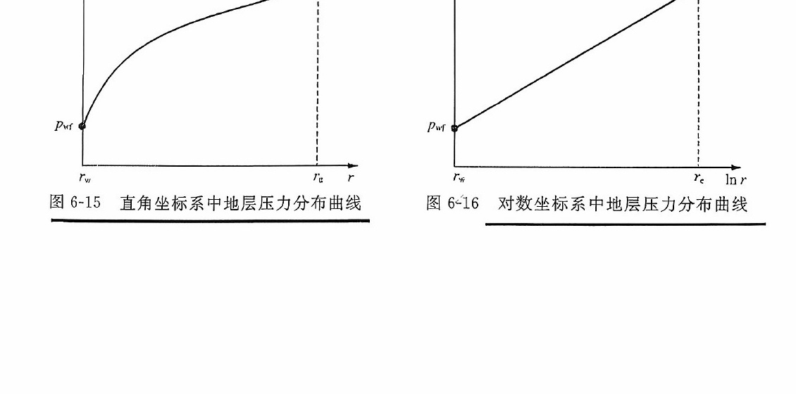
272 | 5 | 产能公式（Dupuit公式） | /media/image21.jpeg | 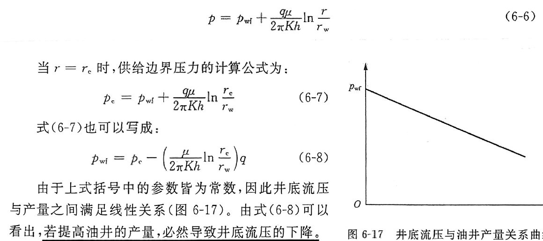
272 | 5 | 产能公式（Dupuit公式） | /media/image22.jpeg
294 | 6 | 正方形井网下的面积注水系统（一） | /media/image23.jpeg | 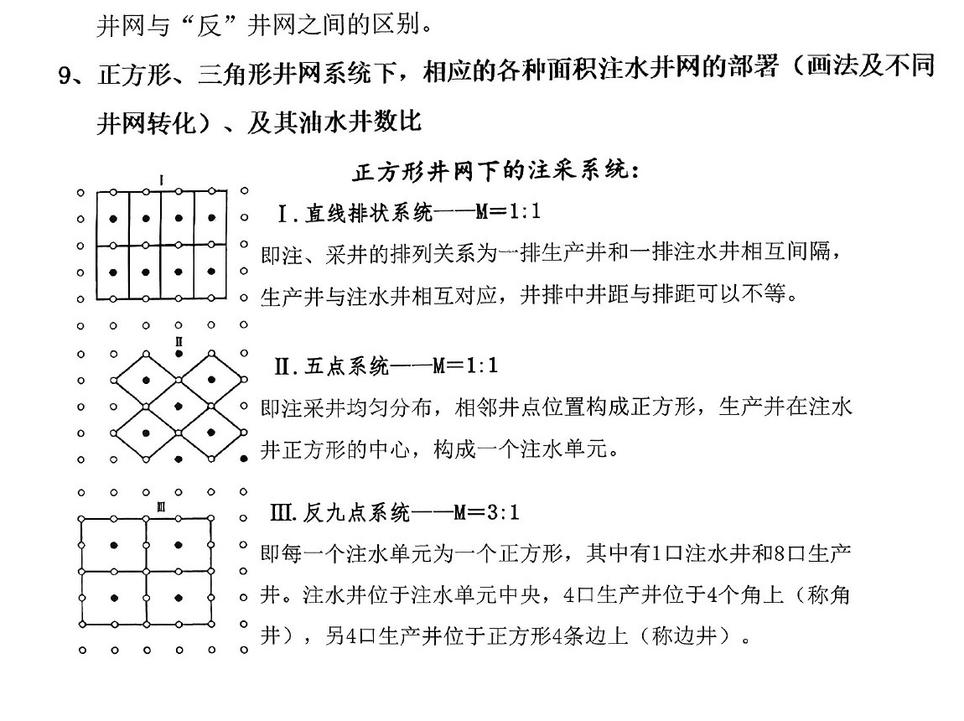
295 | 6 | 正方形与三角形井网下的面积注水系统（二） | /media/image24.jpeg | 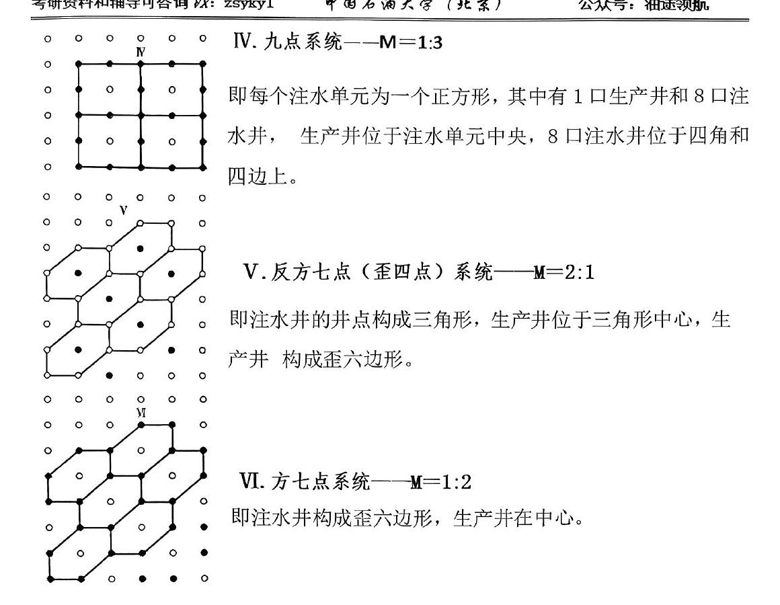
295 | 6 | 正方形与三角形井网下的面积注水系统（二） | /media/image25.jpeg | 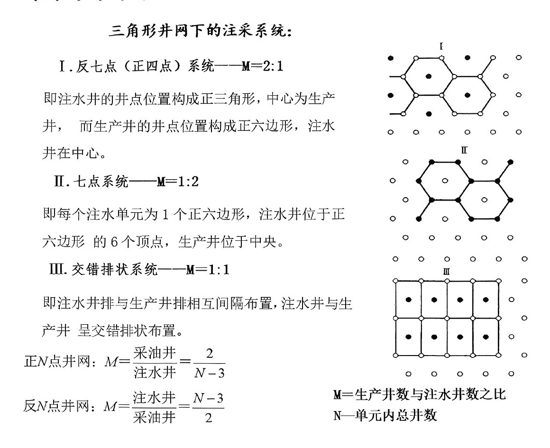
296 | 6 | 不同面积注水井网的转换 | /media/image26.jpeg | 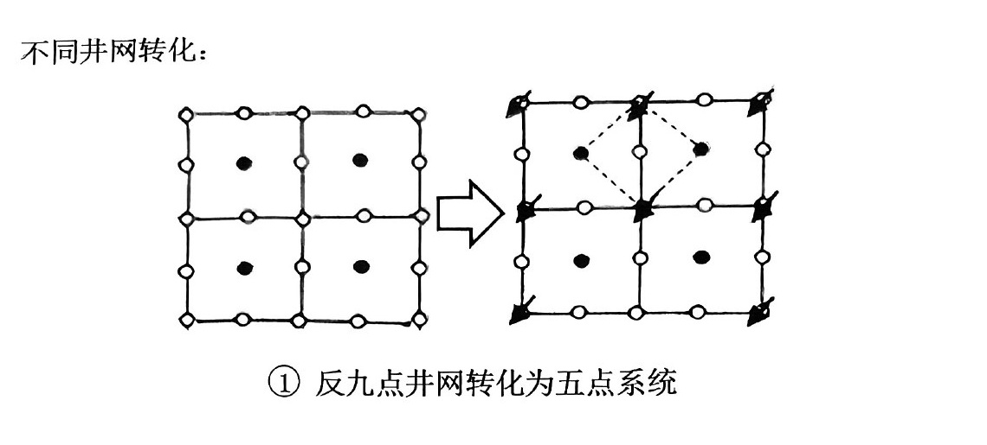
296 | 6 | 不同面积注水井网的转换 | /media/image27.jpeg | 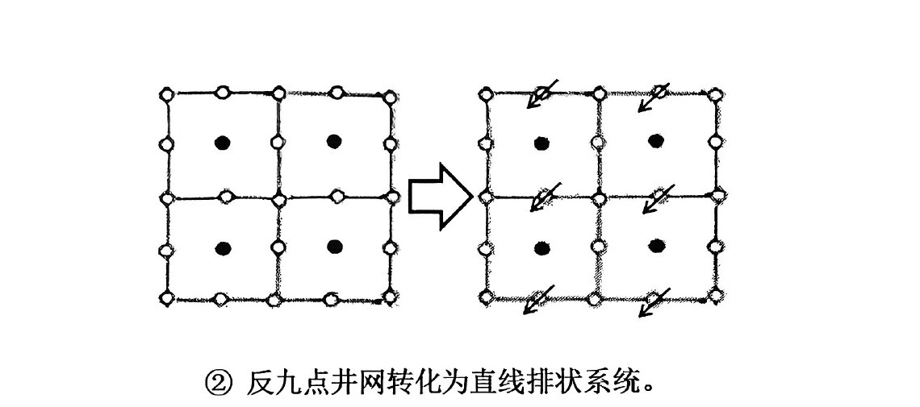
296 | 6 | 不同面积注水井网的转换 | /media/image28.jpeg | 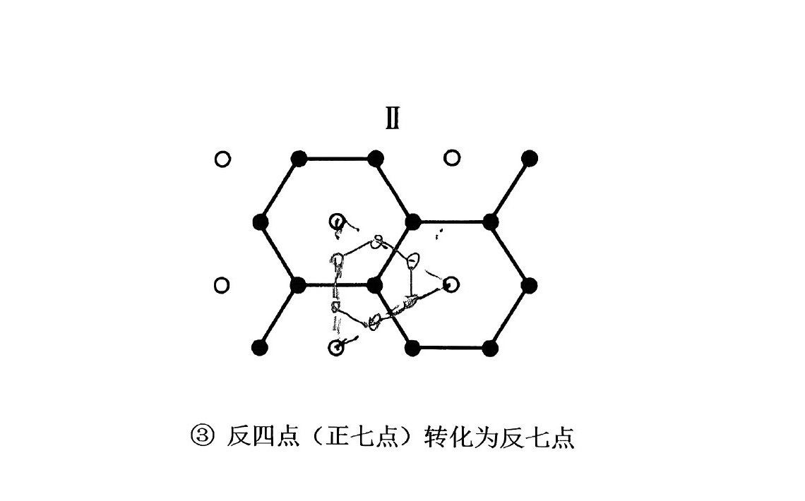
298 | 6 | 不同储量的油田稳产要求 | /media/image29.jpeg
314 | 7 | 典型IPR曲线的绘制、作用、对应的地层条件（重点看教材P149） | /media/image30.jpeg | 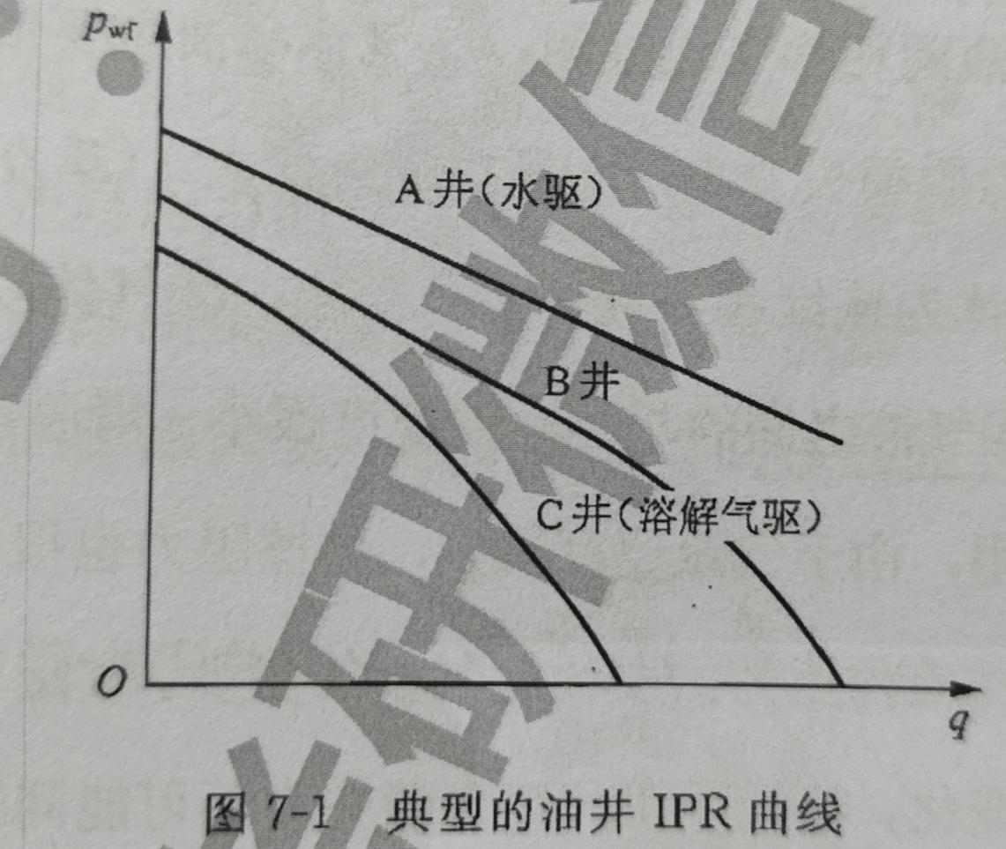
316 | 7 | 井筒垂直多相流的流态及特点（自下而上的顺序） | /media/image31.jpeg
319 | 7 | 采油工艺的分类 | /media/image32.jpeg | 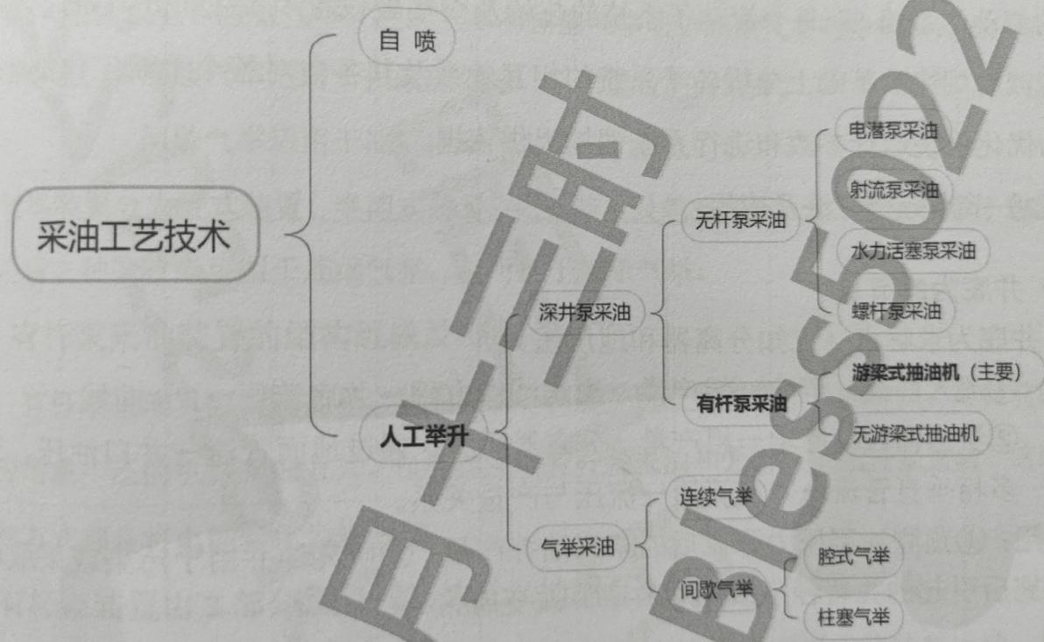
325 | 7 | 自喷井节点分析方法及应用（简答）： | /media/image33.jpeg | 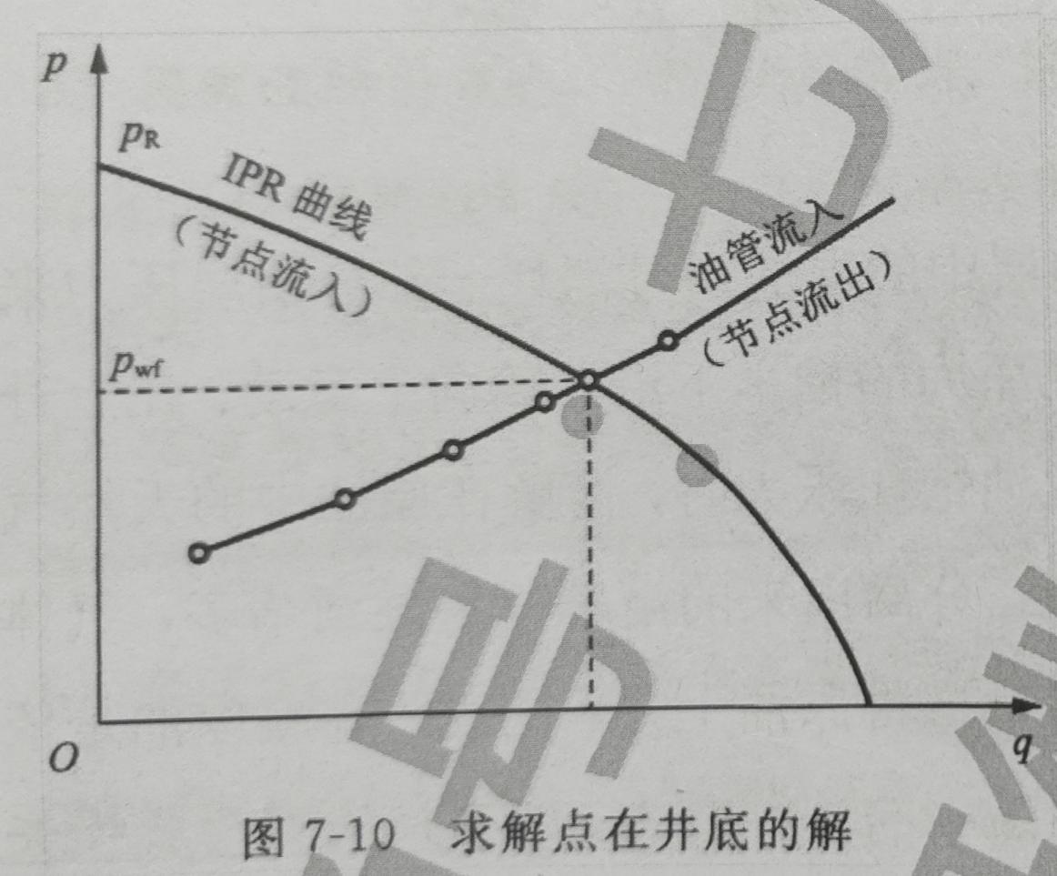
325 | 7 | 自喷井节点分析方法及应用（简答）： | /media/image34.jpeg | 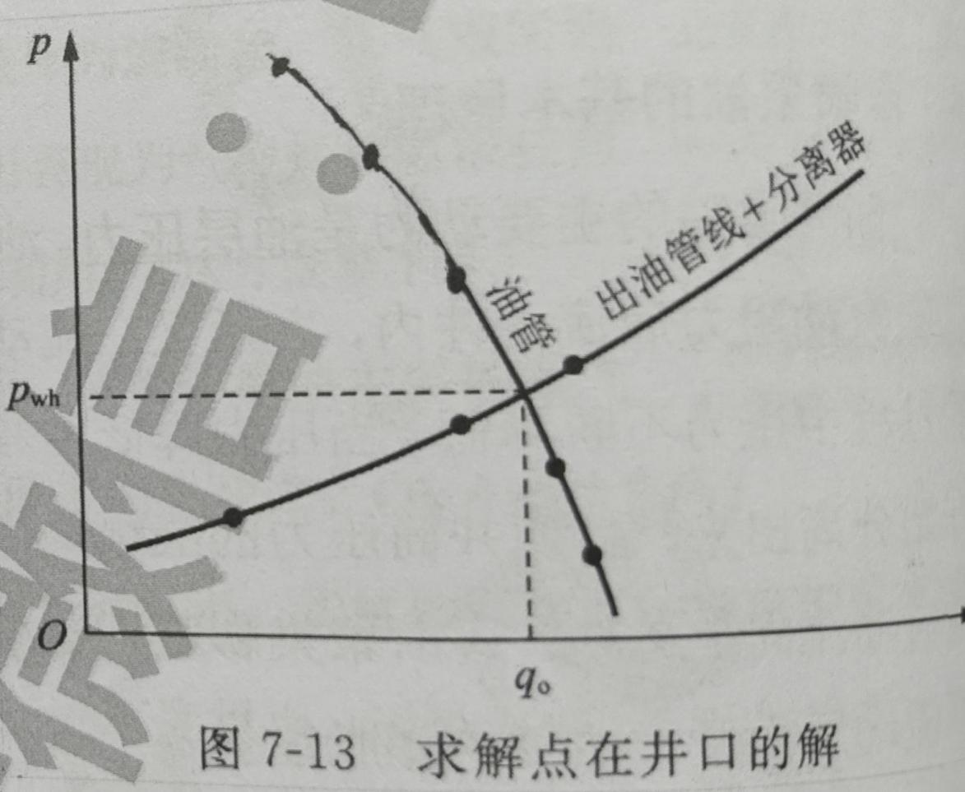
325 | 7 | 自喷井节点分析方法及应用（简答）： | /media/image35.jpeg | 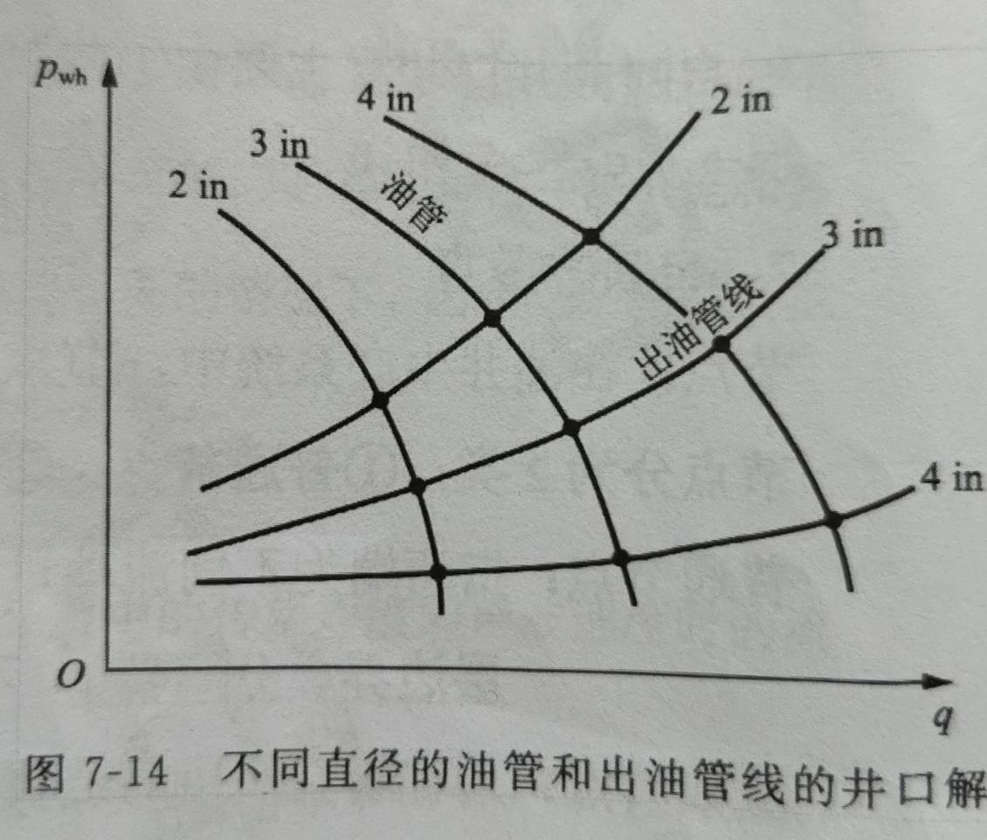
343 | 7 | 排量及计算公式 | /media/image36.jpeg

